상품제안서
뉴 에이커 접이식 맥세이프 무선충전기 | 상품코드: S46808

 |  |  |  |  |  |  | 02-713-8555 | www.synergygift.co.kr
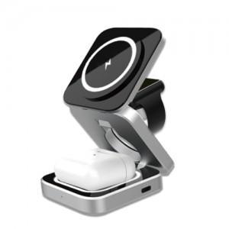 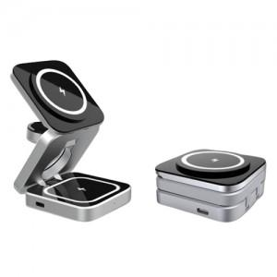 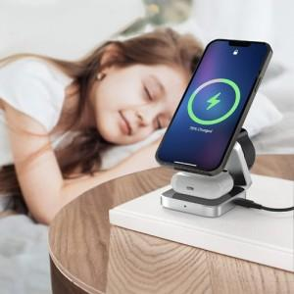

【상세/제작정보】 | <p><span style="font-size: 14pt;">※ 갤럭시 / 애플 타입 택으로 진행됩니다. (공용X)</span></p>

【인쇄/포장옵션】 | 레이저 / 포장지포장

【공급단가】 | 수량 | 20~ | 50~ | 100~ | 300~ | 500~
*VAT별도 | 단가 | 29,300원 | 27,400원 | 26,700원 | 25,800원 | 25,300원

【상품 URL】 | https://www.synergygift.co.kr:443/src/goods_detail.php?gdno=46808

